Заказ
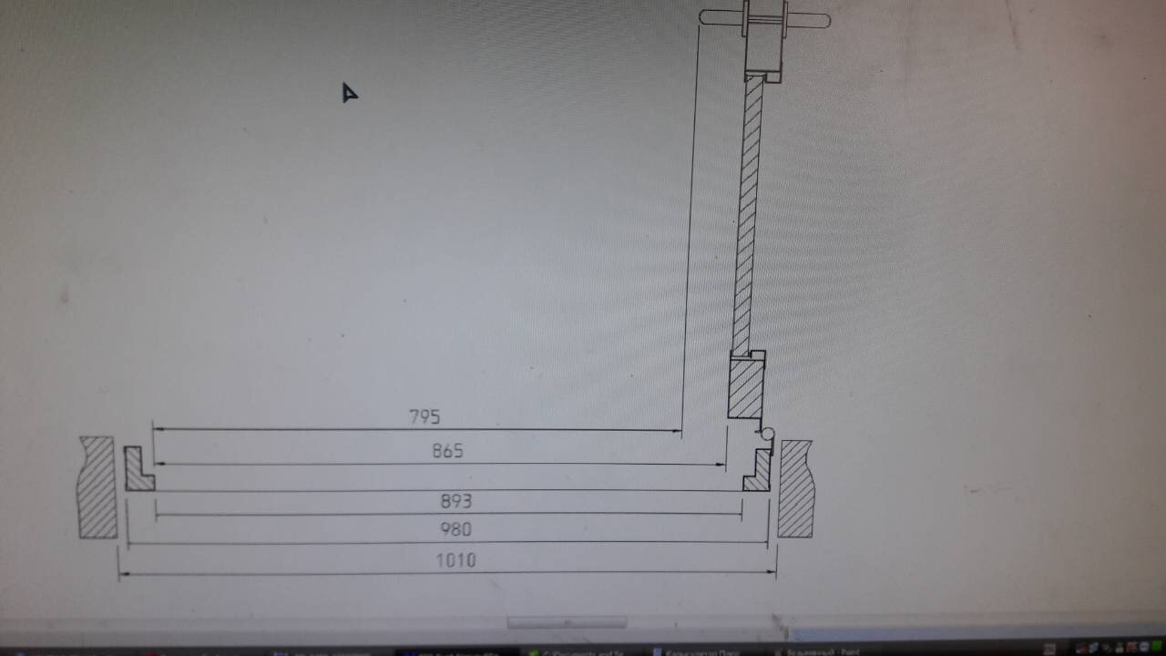
 |  | ООО "BAYER"
 |  | Заказ на изготовление металических изделий
 | Заказчик | НАИМЕНОВАНИЕ, ANQ_MYK
 | Телфон | телефон
 | Дата и счет | Внимание маркировка на упаковке обязательна Пример L1/1-2130х11440 левая

 | 2 | 3 | 4 | 5 | 6 | 7 | 8 | 9 | 10 | 11 | 12 | 13 | 14 | 15 | 16 | 17 | 18 | 19 | 20 | 21
 | Наименование | Кол-во, ед. | Высота двери по коробке, мм | Ширина двери по коробке, мм | Открывание | Размер рабочей створки, мм | Окрас | Наличник | Доводчик | Навес Левый, кол-во шт. | Навес Правый, кол-во шт. | Стекло на левой створке, кол-во | Стекло на правой створке, кол-во | Решётка на левой створке, кол-во | Решётка на правой створке, кол-во | Наличие фрамуги | Высота фрамуги, мм | Примечание (размер стёкол и решёток, если есть) (доп. информация по заказу) |  | Маркировка на упаковке

1 | Дверь ДП-01-ДГ(EIS60) | 22 | 2,080 | 1,115 | правое |  | RAL 7016 | да | нет, подготовка | 3 |  |  |  |  |  |  |  | дымогаз,с уплотнениями на притворах, порог 30 мм, подготовка под доводчик | №1П | №1П
2 | Дверь ДП-01-ДГ(EIS60) | 31 | 2,080 | 1,115 | левое |  | RAL 7016 | да | нет, подготовка | 3 |  |  |  |  |  |  |  | дымогаз, с уплотнениями на притворах, порог 30 мм, подготовка под доводчик | №1Л | №1Л
3 | Дверь ДП-01-ДГ(EIS60) | 3 | 2,080 | 1,115 | правое |  | RAL 7016 | да | нет, подготовка | 3 |  |  |  |  |  |  |  | дымогаз, с уплотнениями на притворах. порог 30 мм, подготовка под доводчик | №2П | №2П
4 | Дверь ДП-02-ДГ(EIS60) | 4 | 2,080 | 1,370 | правое | 950 | RAL 7016 | да | нет, подготовка | 2 | 2 |  |  |  |  |  |  | дымогаз, с уплотнениями на притворах. порог 30 мм, подготовка под доводчик | №3П | №3П
5 | Дверь ДП-02-ДГ(EIS60) | 4 | 2,080 | 1,370 | левое | 950 | RAL 7016 | да | нет, подготовка | 2 | 2 |  |  |  |  |  |  | дымогаз, с уплотнениями на притворах.порог 30 мм, подготовка под доводчик | №3Л | №3Л
6 | Дверь ДП-02-ДГ(EIS60) | 12 | 2,080 | 1,370 | правое | 950 | RAL 7016 | да | нет, подготовка | 2 | 2 |  |  |  |  |  |  | дымогаз, с уплотнениями на притворах. .порог 30 мм, подготовка под доводчик | №4П | №4П
7 | Дверь ДП-02-ДГ(EIS60) | 13 | 2,080 | 1,370 | левое | 950 | RAL 7016 | да | нет, подготовка | 2 | 2 |  |  |  |  |  |  | дымогаз, с уплотнениями на притворах. порог 30 мм, подготовка под доводчик | №4Л | №4Л
8 | Дверь ДП-02-ДГ(EIS60) | 13 | 2,080 | 1,570 | правое | 950 | RAL 7016 | да | нет, подготовка | 3 | 3 |  |  |  |  |  |  | дымогаз, с устройством с уплотнениями на притворах. .порог 30 мм, подготовка под доводчик | №5П | №5П
9 | Дверь ДП-02-ДГ(EIS60) | 3 | 2,080 | 1,570 | левое | 950 | RAL 7016 | да | нет, подготовка | 3 | 3 |  |  |  |  |  |  | дымогаз, с уплотнениями на притворах. порог 30 мм, подготовка под доводчик | №5Л | №5Л
10 | Дверь ДП-02-ДГ(EIS60) | 2 | 2,080 | 1,770 | правое | равно польная | RAL 7016 | да | нет, подготовка | 3 | 3 |  |  |  |  |  |  | дымогаз, с уплотнениями на притворах.порог 30 мм, подготовка под доводчик | №6П | №6П
11 | Дверь ДП-01-ДГ(EIS60) | 1 | 2,080 | 1,015 | правое |  | RAL 7016 | да | нет, подготовка | 3 |  |  |  |  |  |  |  | дымогаз, уплотнениями на притворах.порог 30 мм, подготовка под доводчик | №8П | №8П
12 | Дверь ДП-01-ДГ(EIS60) | 2 | 2,080 | 1,015 | левое |  | RAL 7016 | да | нет, подготовка | 3 |  |  |  |  |  |  |  | дымогаз, с уплотнениями на притворах. порог 30 мм, подготовка под доводчик. | №8Л | №8Л
13 | Дверь ДП-01-ДГ(EI60) | 3 | 2,080 | 1,115 | правое |  | RAL 9010+цинкогрунт | да | нет, подготовка | 3 |  |  |  |  |  |  |  | порог 30 мм, с уплотнениями на притворах. ЗАМОК АНТИПАНИКА. Врезная антипаника на обе створки. ручка пластик черный,замок,цилиндр ключ/ключ, подготовка под доводчик | №9 | №9
 |  | 113

 |  | ФОРМУРА РАСЧЕТ РАЗМЕР В СВЕТУ

